2
１ 気温と降水量 （令和５年）
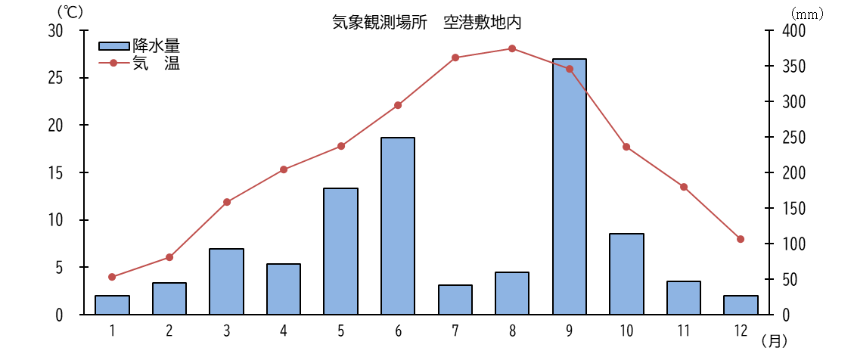

 | １月 | 2月 |  | 3月 | 4月 | 5月 |  | 6月 | 7月 | 8月 |  | 9月 | 10月 | 11月 |  | 12月
気 温 | 4.0 | 6.1 |  | 11.9 | 15.3 | 17.8 |  | 22.1 | 27.1 | 28.1 |  | 25.9 | 17.7 | 13.5 |  | 8.0
降水量 | 27.0 | 45.0 |  | 93.0 | 71.5 | 177.5 |  | 249.0 | 42.0 | 59.5 |  | 359.5 | 113.5 | 47.0 |  | 26.5

２ 土地の地目別面積 （各年１月１日現在）
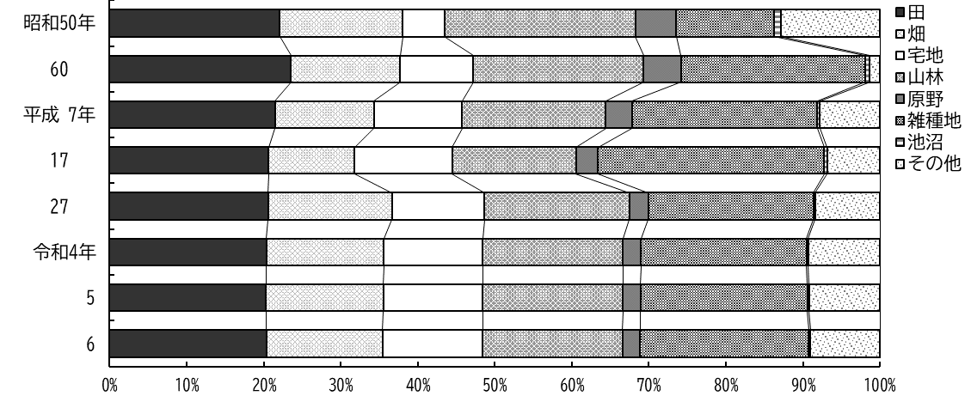

 | 田 |  | 畑 |  | 宅地 |  | 山林 |  | 原野 |  | 雑種地 |  | 池沼 |  | その他
昭和50年 | 22.1 |  | 16.0 |  | 5.4 |  | 24.8 |  | 5.3 |  | 12.7 |  | 0.8 |  | 12.9
60 | 23.5 |  | 14.2 |  | 9.5 |  | 22.1 |  | 4.9 |  | 23.9 |  | 0.6 |  | 1.3
平成 7年 | 21.5 |  | 12.9 |  | 11.4 |  | 18.6 |  | 3.4 |  | 24.1 |  | 0.3 |  | 7.8
17 | 20.6 |  | 11.2 |  | 12.7 |  | 16.1 |  | 2.8 |  | 29.4 |  | 0.4 |  | 6.8
27 | 20.6 |  | 16.1 |  | 12.0 |  | 18.8 |  | 2.5 |  | 21.4 |  | 0.2 |  | 8.4
令和4年 | 20.3 |  | 15.2 |  | 12.9 |  | 18.2 |  | 2.4 |  | 21.5 |  | 0.2 |  | 9.3
5 | 20.3 |  | 15.2 |  | 12.9 |  | 18.2 |  | 2.4 |  | 21.7 |  | 0.2 |  | 9.2
6 | 20.4 |  | 15.1 |  | 13.0 |  | 18.1 |  | 2.3 |  | 21.9 |  | 0.2 |  | 9.0

4
１-２ 地形と地質

地勢等高線図概況
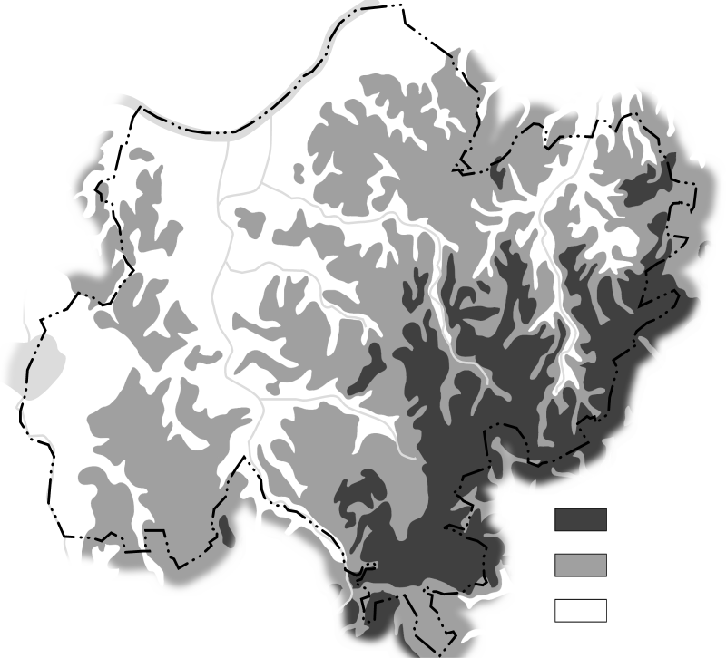
40m以上
20～40m未満
20m未満

本市の地形は，南東の大栄地区及び遠山地区から北西の下総地区及び豊住地区と西の公津地区
に向かって低くなっており，東部及び南部の台地と北部及び西部の平地に大別される。
最高部は南三里塚地先の標高42ｍで，最低部は安西地先の標高１ｍである。また，地質はおお
むね赤褐色の関東ローム層で，次いで黄褐色の砂層と小砂利混じりのいわゆる成田層で形成され
ている。
この成田層は洪積世（約10万年前）に，まだ成田市が古東京湾と呼ばれる鹿島方面に開いた内
湾の海底にあった頃，長い時間をかけて土砂が堆積してできたものであり，その後数万年前の関
東地方一帯の隆起により陸地化した。

